Trang_bìa
Posts and Telecommunications Institute of Technology |  |  |  |  |  |  | Thiết kế |  | Tài liệu phát triển |  | Tên hệ thống |  | Hoàn thành đơn hàng |  |  |  | Người tạo |  | NH.Hao | Ngày tạo |  | 2023-10-01
 |  |  |  |  |  |  |  |  |  |  |  |  |  |  |  |  | Người cập nhật |  |  | Ngày cập nhật
 |  |  |  |  |  |  |  |  |  |  | Màn hình (ID) |  | Register |  | Màn hình (Tên) |  | Màn hình đăng kí

 | Hệ thống bán văn phòng phẩm Tài liệu phát triển hệ thống

 | Version 1.0

 |  |  |  |  |  |  |  |  |  | 1. Mục đích |  |  | 7. Giao diện màn hình
 |  |  |  |  |  |  |  |  |  | 2. Giới hạn hoạt động |  |  | 8. Danh sách hạng mục
 |  |  |  |  |  |  |  |  |  | 3. Giới hạn hệ thống |  |  | 9. Khái quát chức năng
 |  |  |  |  |  |  |  |  |  | 4. Chức năng liên quan |  |  | 10. Xử lý chi tiết
 |  |  |  |  |  |  |  |  |  | 5. Không bao gồm
 |  |  |  |  |  |  |  |  |  | 6. Sơ đồ

Posts and Telecommunications Institute of Technology |  |  |  |  |  |  | Thiết kế |  | Tài liệu phát triển |  | Tên hệ thống |  | Website bán văn phòng phẩm |  |  |  | Người tạo |  | NH.Hao | Ngày tạo |  | 2023-10-01
 |  |  |  |  |  |  |  |  |  |  |  |  |  |  |  |  | Người cập nhật |  |  | Ngày cập nhật
 |  |  |  |  |  |  |  |  |  |  | Màn hình (ID) |  | Register |  | Màn hình (Tên) |  | Màn hình Đăng kí

 | Lịch sử chỉnh sửa

 | Ver |  | Ngày cập nhật |  |  | Nội dung cập nhật |  |  |  |  |  |  | Người cập nhật
 |  |  |  |  |  |  |  |  |  |  |  |  |  | Ngày duyệt |  | Người duyệt |  | Ngày duyệt |  |  | Người duyệt
 | 1 |  | 2023-10-01 |  |  | Tạo mới |  |  |  |  |  |  | NH.Hao

Posts and Telecommunications Institute of Technology |  |  |  |  |  |  | Thiết kế |  | Tài liệu phát triển |  | Tên hệ thống |  | Website bán văn phòng phẩm |  |  |  | Người tạo |  | LH.Anh | Ngày tạo |  | 2023-10-01
 |  |  |  |  |  |  |  |  |  |  |  |  |  |  |  |  | Người cập nhật |  |  | Ngày cập nhật
 |  |  |  |  |  |  |  |  |  |  | Màn hình (ID) |  | Register |  | Màn hình (Tên) |  | Màn hình đăng kí

 | 1. Mục đích
 |  | - Dùng để khách hàng đăng kí tài khoản mới để có thể mua hàng
 |  | - Người quản lý nắm thông tin khi khách hàng đặt hàng
 |  | - Sau khi nhất nút hoàn tất, hệ thống sẽ kiểm tra
 |  |  | + Trường hợp phát sinh lỗi, hệ thống sẽ thông báo lỗi cho người dùng tại màn hình này.
 |  |  | + Nếu hoàn tất (cập nhật dữ liệu thành công), hệ thống sẽ quay lại màn hình chính và giữ trạng thái đăng nhập và có thông báo thành công.
 | 2. Giới hạn hoạt động
 |  | Không có

 | 3. Giới hạn hệ thống
 |  | Không có

 | 4. Chức năng liên quan
 |  | Không có

 | 5. Không bao gồm
 |  | Không có

Posts and Telecommunications Institute of Technology |  |  |  |  |  |  | Thiết kế |  | Tài liệu phát triển |  | Tên hệ thống |  | Website bán văn phòng phẩm |  |  |  | Người tạo |  | NH.Hao | Ngày tạo |  | 2023-10-01
 |  |  |  |  |  |  |  |  |  |  |  |  |  |  |  |  | Người cập nhật |  |  | Ngày cập nhật
 |  |  |  |  |  |  |  |  |  |  | Màn hình (ID) |  | Register |  | Màn hình (Tên) |  | Màn hình đăng kí

Màn hình đăng kí
 | 6. Sơ đồ

Khởi động
hệ thống

màn hình Menu

Customer
Acconut

 | Table

 |  |  | № | Loại | Tên |  |  |  |  |  | I/O | Ghi chú
 |  |  | 1 | M | Customer |  |  | Table quản lý khách hàng |  |  | I
 |  |  | 2 | M | Account |  |  | Table quản lý đơn hàng |  |  | I/O
 |  |  | 4
 |  |  | 5
 |  |  | 6
 |  |  | 7
 |  |  | 8
 |  |  | 9
 |  |  | 10

 |  |  |  | ※ Loại (M: Master / T: Transaction table / Ⅰ: INI file / W: work table / V: view / S: stored procedures / L: SQL loader / F: file)

Xử lý chi tiết 10.3
Posts and Telecommunications Institute of Technology |  |  |  |  | Thiết kế | Tài liệu phát triển |  | Tên hệ thống | Website bán văn phòng phẩm |  | Người tạo | NH.Hao | Ngày tạo | 2023-10-01
 |  |  |  |  |  |  |  |  |  |  | Người cập nhật |  | Ngày cập nhật
 |  |  |  |  |  |  |  | Màn hình (ID) | Register | Màn hình (Tên) | Màn hình đăng kí

 | 10. Xử lý chi tiết
 |  | (3) Xử lý đăng kí thất bại
 |  |  | 1. Nhấn vào nút Đăn ký
 |  |  | 2. Call API để đăng kí tài khoảng mới
 |  |  |  | Xử lý gửi dữ liệu qua API đăng ký tài khoản (http://localhost:8080/api/auth/signup - post method)
 |  |  | 3. Hiển thị thông báo góc màn hình
 |  |  |  | Hiển thị thông báo về kết quả thực hiện
 |  |  |  | Ở ví dụ này là thông báo email đã tồn tại lỗi không đăng kí được và vẫn ở màn hình đăng kí
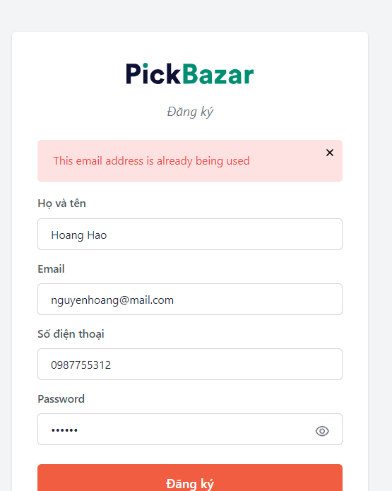

 |  |  |  |  |  |  | Hình minh hoạ

